상품제안서
[국내생산]천연소가죽여권지갑 | 상품코드: F22724

 |  |  |  |  |  |  | 02-412-0044 | www.easy1.co.kr
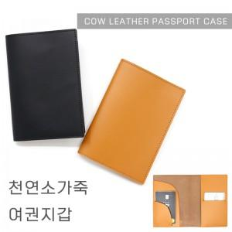

【상세/제작정보】 | 합리적인 가격의 좋은 재질로 국내에서 제작한 여권지갑

【인쇄/포장옵션】 | 불박 / 포장지포장

【공급단가】 | 수량 | 100~ | 300~ | 500~ | 1,000~ | 3,000~
*VAT별도 | 단가 | 9,310원 | 8,970원 | 8,620원 | 8,280원 | 8,070원

【상품 URL】 | https://dev.easy1.co.kr:443/src/goods_detail.php?gdno=22724

